Tabelle1
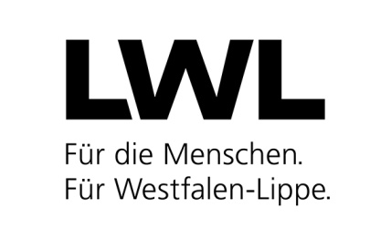
LWL-Landesjugendamt, Schulen, Koordinationsstelle Sucht

Landschaftsverband Westfalen-Lippe Landesjugendamt Westfalen 48133 Münster
 |  |  | Az.: 50 60 |  | . | /

Meldung
gem. § 47 Abs. 1 Nr. 1 SGB VIII
über das Ausscheiden einer/eines Beschäftigten

Bitte beachten Sie, dass eine unvollständig ausgefüllte oder nicht lesbare Meldung zu Nachfragen und Verzögerungen führen wird (bitte maschinell ausfüllen).

Name der Einrichtung

Name, Vorname |  |  |  | Beschäftigt seit (TT.MM.JJJJ)

als (Art der Tätigkeit) |  |  |  | ist am (TT.MM.JJJJ) ausgeschieden

 | Ort, Datum | Unterschrift des Trägers der Einrichtung

